界面&功能
界面相关 |  |  |  |  | 功能规则

 | 功能入口

 | 主界面制造按钮进入（主线任务开启）

 | 武装界面

1
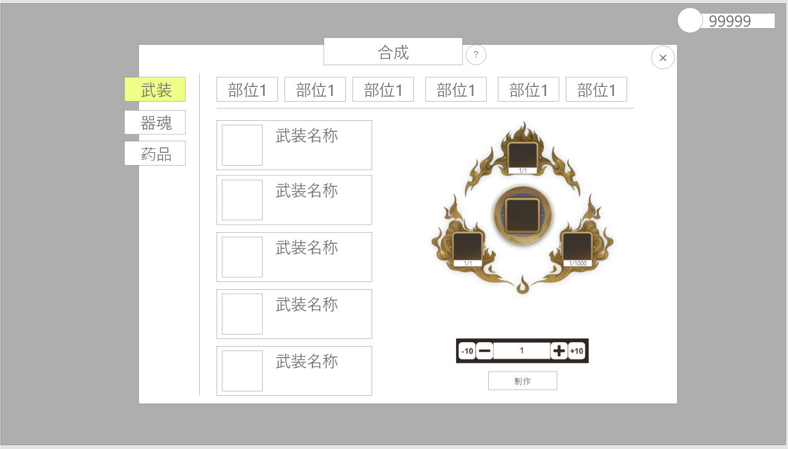
2
 |  |  | 1、通用资源框 |  |  | 0、红点相关
 |  |  | ▶ | 显示通用的一级框、页签、标题【合成】、帮助按钮及关闭按钮 |  | ▶ | 当拥有足够材料和货币可用于合成时，则其对应的一级页签，二级页签，和对应道具框均需要红点。
 |  |  | 2、二级页签 |  |  | 3、道具框
 |  |  | ▶ | 共八个页签（暂定 |  | ▶ | 支持上下滑动
 |  |  | ▶ | 有选中和未选中两种状态 |  | ▶ | 装备区分品质，仅显示对应页签下的所有内容
 |  |  | ▶ | 页签若排不下可左右滑动 |  | ▶ | 排列方式按照从低品质，低品阶开始。
 |  |  | 3、具体道具框 |  |  | 4、制造材料
 |  |  | ▶ | 显示对应武装图标和名字 |  | ▶ | 制造材料的数量显示的是当前制造数量下所需的制造材料的数量，二者保持一致
 |  |  | ▶ | 选中时有选中框 |  | 5、制造
 |  |  | ▶ | 选框可上下滑动 |  | ▶ | 制造数量默认为1，不可以手动修改，只能通过按钮修改
 |  |  | ▶ | 具体内容筛选根据选中的二级页签进行变化 |  | ▶ | 当数量为1时，点击【-1】或者【-10】弹出文字提示【当前已达最小数量】
 |  | ， | 4、制造材料 |  |  | ▶ | 当数量为小于10且不为1时，以7为例，此时点击【-10】，数量变为1
 |  |  | ▶ | 显示道具图标和数量 |  | ▶ | 当数量已经达到当前可制造的最大数量时，点击【+1】或者【+10】弹出文字提示【当前已达最大数量】
 |  |  | ▶ | 数量有当前持有数量和所需数量 |  | ▶ | 当数量与可制造最大数量相差小于10时，点击【+10】，数量变为最大数量
 |  |  | ▶ | 制作道具固定为两个低阶材料（此道具为同道具占两个位置显示）+货币的形式 |  | ▶ | 制造材料不足时，点击制造按钮，弹出文字提示【xx不足。】这里xx要显示具体的道具名字
4
 |  |  | 5、制造 |  |  | ▶ | 当背包空间不足时，点击制造按钮弹出空间不足的提示
 |  |  | ▶ | 显示制造数量和制造按钮 |  | ▶ | 制造出的装备可能是相同名字不同id的装备，待定（与头衔相关，头衔越高，制造出高级装备的概率越高）
 |  |  | ▶ | 制造数量默认为1 |  | ▶ | 点击制造按钮弹出【7、恭喜获得界面】
 |  |  | ▶ | 有-10、-1、+1、+10四个按钮
 |  |  | 6、恭喜获得界面（合成完成后弹出显示）
 |  |  | ▶ | 显示艺术字【恭喜获得】、装备图标、以及【点击任意处关闭（30秒）】程序字
3
5

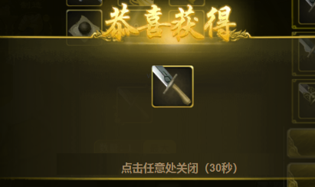

7

 | 界面
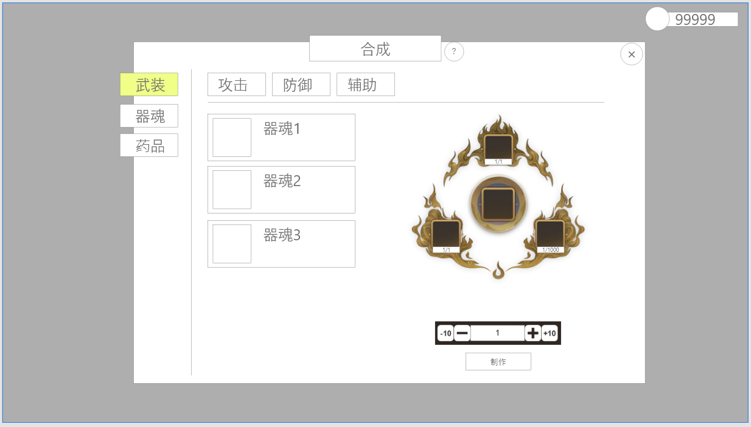
1

 |  |  | 1、二级页签 |  |  | 补充
 |  |  | ▶ | 显示攻击器魂、防御器魂、辅助器魂三个页签（实际名称待定） |  | ▶ | 逻辑与武装相同
 |  |  | ▶ | 有选中和未选中两种状态
 |  |  | 2、器魂框
 |  |  | ▶ | 显示器魂图标和名字
 |  |  | ▶ | 选中时有选中框
 |  |  | ▶ | 可上下滑动
 |  |  | 3、恭喜获得界面
 |  |  | ▶ | 显示艺术字【恭喜获得】、装备图标、以及【点击任意处关闭（30秒）】程序字
 |  |  | ▶ | 有些图标上会有额外小标签

2

 | 药品界面

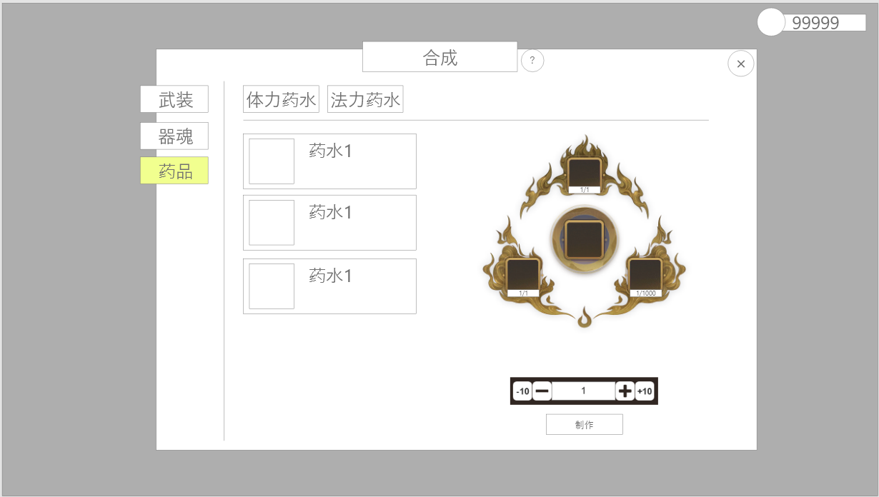

1
 |  |  | 1、道具框 |  |  | 补充
 |  |  | ▶ | 显示技能图标和名字 |  | ▶ | 逻辑与铁匠相同
 |  |  | ▶ | 选中时有选中框
 |  |  | ▶ | 可上下滑动

功能美需
UI需求

 | 序号 | 类型 | 对应界面 | 内容 | 功能需求 | 策划建议 | 参考图
 | 1 | UI | 合成界面 | 需如图所示的界面效果，保持基本结构

背景图需求

 | 序号 | 类型 | 对应界面 | 内容 | 功能需求 | 策划建议 | 参考图
 | 1 | 2D原画 | 合成图 | 需对可放置3个道具的合成结构进行包装 |  |  | 

道具图标需求

动效需求

 | 序号 | 类型 | 内容 | 描述 | 功能需求 | 策划建议 | 参考图

其他 （ICON，模型，表情等）

 | 序号 | 类型 | 对应界面 | 内容 | 功能需求 | 策划建议 | 参考图

参考图

参考图

 | XXXXXXXX界面
 | //当前系统功能设计思路参考（包括游戏）

